Padrón
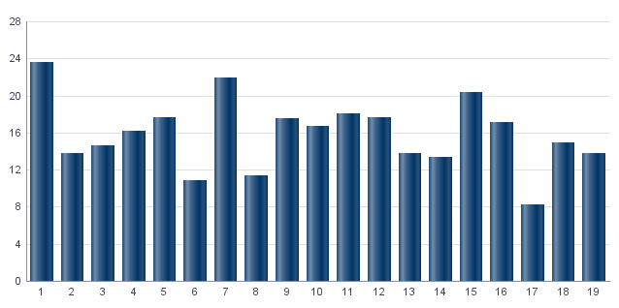
1. Padrón a 01/01/2023 . Distrito 14. Benimaclet
1. Padró a 01/01/2023 . Districte 14. Benimaclet

1.1. Evolución de la población
1.1. Evolució de la població

1991 | 1996 | 2001 | 2013 | 2014 | 2015 | 2016 | 2017 | 2018 | 2019 | 2020 | 2021 | 2022 | 2023
27,891 | 29,253 | 29,924 | 29,046 | 28,926 | 28,868 | 29,096 | 29,038 | 29,091 | 28,718 | 28,686 | 28,575 | 28,064 | 28,317

Fuente: Padrón Municipal de Habitantes.
Font: Padró Municipal d'Habitants.
Evolución de la población
Evolució de la població

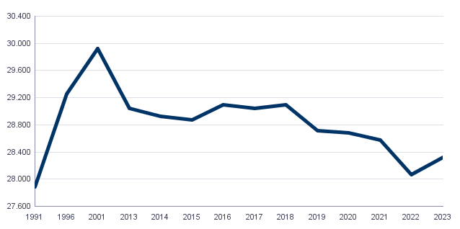

1.2. Superficie y densidad de población
1.2. Superficie i densitat de població

Personas / Persones | Superficie / Superfície | Densidad de población / Densitat de població
28,317 | 157.0 | 180.3

Nota: Superficie en hectáreas.
Fuente: Padrón Municipal de Habitantes. 01/01/2023
Nota: Superfície en hectàrees.
Font: Padró Municipal d'Habitants. 01/01/2023
1.3. Población por sexo y edad (grandes grupos)
1.3. Població per sexe i edat (grans grups)

 | Total | 0-15 | 16-64 | 65 y más
Total | 28,317 | 3,294 | 18,345 | 6,678
Hombres | 13,136 | 1,701 | 8,675 | 2,760
Mujeres | 15,181 | 1,593 | 9,670 | 3,918

Fuente: Padrón Municipal de Habitantes. 01/01/2023
Font: Padró Municipal d'Habitants. 01/01/2023
1.4. Población por sexo y edad (grupos de 5 años)
1.4. Població per sexe i edat (grups de 5 anys)

 | Total | 0-4 | 5-9 | 10-14 | 15-19 | 20-24 | 25-29 | 30-34 | 35-39 | 40-44
Total | 28,317 | 929 | 1,094 | 1,061 | 1,161 | 1,688 | 2,157 | 1,990 | 1,867 | 1,980
Hombres | 13,136 | 488 | 562 | 548 | 555 | 791 | 1,054 | 951 | 900 | 946
Mujeres | 15,181 | 441 | 532 | 513 | 606 | 897 | 1,103 | 1,039 | 967 | 1,034

 | 45-49 | 50-54 | 55-59 | 60-64 | 65-69 | 70-74 | 75-79 | 80-84 | 85 y más
Total | 1,979 | 1,694 | 1,983 | 2,056 | 1,908 | 1,703 | 1,281 | 850 | 936
Hombres | 971 | 822 | 899 | 889 | 868 | 721 | 530 | 342 | 299
Mujeres | 1,008 | 872 | 1,084 | 1,167 | 1,040 | 982 | 751 | 508 | 637

Fuente: Padrón Municipal de Habitantes.
Font: Padró Municipal d'Habitants.

1.5. Población según lugar de nacimiento y sexo
1.5. Població segons lloc de naixement i sexe

 | Total | València | Resto de l'Horta | Resto de la Comunidad | Resto del Estado | Extranjero
Total | 28,317 | 13,979 | 776 | 2,683 | 5,633 | 5,246
Hombres | 13,136 | 6,777 | 372 | 1,162 | 2,383 | 2,442
Mujeres | 15,181 | 7,202 | 404 | 1,521 | 3,250 | 2,804

Fuente: Padrón Municipal de Habitantes a 1 de enero de 2023.
Font: Padró Municipal d'Habitants a 1 de gener de 2023
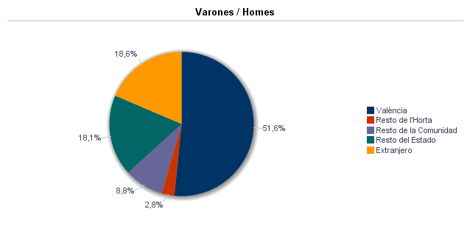

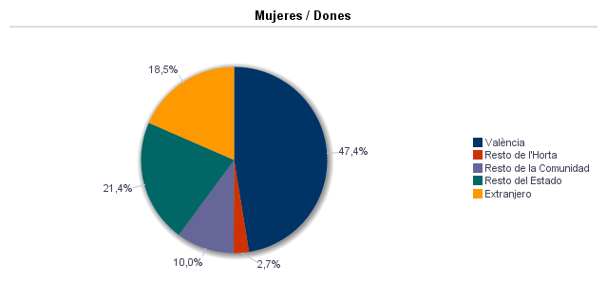

1.6. Población nacida en la Comunidad fuera de l'horta por comarcas principales
1.6. Població nascuda a la Comunitat fora de l'horta per comarques principals

Comarcas / Comarques
Total | 2,683
la Ribera Alta | 237
la Plana de Utiel-Requena | 214
la Safor | 193
la Serranía | 132
el Camp de Túria | 112
la Plana Alta | 180
la Costera | 146
l'Alacantí | 128
la Ribera Baixa | 89
la Vall d'Albaida | 122
Resto / Resta | 1,130

Fuente: Padrón Municipal de Habitantes a 1 de enero de 2023.
Font: Padró Municipal d'Habitants a 1 de gener de 2023
1.7. Población nacida en otras comunidades del Estado por comunidades principales
1.7. Població nascuda a altres comunitats de l'Estat per comunitats principals

Comunidades / Comunitats
Total | 5,633
Castilla - La Mancha | 1,886
Andalucía | 859
Madrid (Comunidad de) | 525
Aragón | 590
Castilla y León | 405
Cataluna | 343
Murcia (Región de) | 239
Extremadura | 202
Galicia | 144
País Vasco | 120
Asturias (Principado de) | 51
Balears (Illes) | 52
Resto | 217
 | 0

Fuente: Padrón Municipal de Habitantes a 1 de enero de 2023.
Font: Padró Municipal d'Habitants a 1 de gener de 2023
1.8. Población extranjera según nacionalidad, por contienentes
1.8. Població estrangera segons nacionalitat, per continents

 | Total | Resto UE(27) | Europa No UE(27) | África | América del Norte | América Central | América del Sur | Asia | Oceanía y Otros | Apátridas
Total | 3,777 | 1,143 | 300 | 312 | 68 | 350 | 1,051 | 550 | 2 | 1
Hombres | 1,793 | 530 | 138 | 211 | 32 | 135 | 483 | 262 | 1 | 1
Mujeres | 1,984 | 613 | 162 | 101 | 36 | 215 | 568 | 288 | 1

Fuente: Padrón Municipal de Habitantes a 1 de enero de 2023.
Font: Padró Municipal d'Habitants a 1 de gener de 2023
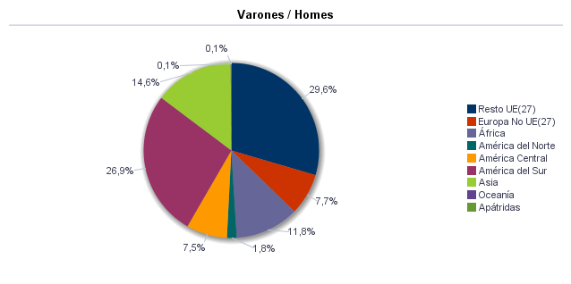

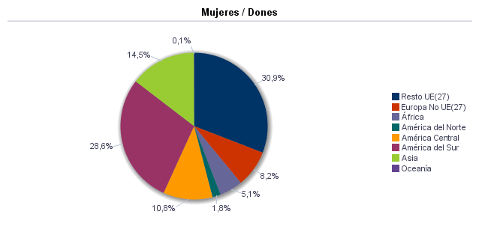

1.9. Población según sexo y estudios realizados
1.9. Població segons sexe i estudis realitzats

 | Total | No aplicable por ser menor de 18 años | No sabe leer ni escribir | Titulación inferior a graduado escolar | Graduado escolar o equivalente | Bachiller, Formación Profesional de Segundo Grado o Títulos equivalentes o superiores
Total | 28,317 | 3,750 | 46 | 3,626 | 5,844 | 15,051
Hombres | 13,136 | 1,921 | 15 | 1,428 | 2,796 | 6,976
Mujeres | 15,181 | 1,829 | 31 | 2,198 | 3,048 | 8,075

Fuente: Padrón Municipal de Habitantes a 1 de enero de 2023.
Font: Padró Municipal d'Habitants a 1 de gener de 2023
1.10. Número de hojas y personas
1.10. Nombre de fulls i persones

Total Personas | Personas |  | Total Hojas | Hojas |  | Total Media de personas por hoja / Mitjana de persones per full | Media de personas por hoja / Mitjana de persones per full
 | Vivienda familiar | Establecimiento colectivo |  | Vivienda familiar | Establecimiento colectivo |  | Vivienda familiar | Establecimiento colectivo
28,317 | 28,053 | 264 | 12,645 | 12,636 | 9 | 2.24 | 2.22 | 29.33

Fuente: Padrón Municipal de Habitantes a 1 de enero de 2023.
Font: Padró Municipal d'Habitants a 1 de gener de 2023
1.11. Número de hojas familiares según tamaño
1.11. Nombre de fulls familiars segons grandària

 | Hojas familiares / Fulls familiars
Total | 12,636
1 | 4,778
2 | 3,489
3 | 2,209
4 | 1,531
5 | 388
6 | 149
>=7 | 92

Fuente: Padrón Municipal de Habitantes a 1 de enero de 2023.
Font: Padró Municipal d'Habitants a 1 de gener de 2023
Hojas familiares según tamaño
Fulls familiars segons grandària

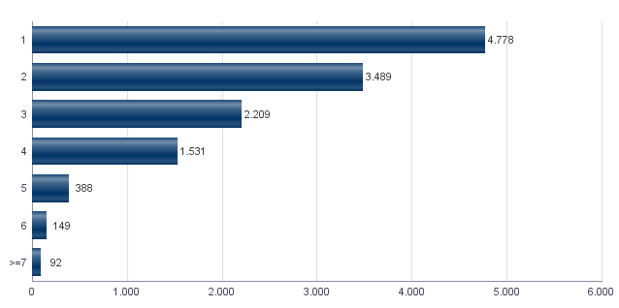

1.12. Número de hojas familiares según número de menores de 18 años
1.12. Nombre de fulls familiars segons nombre de menors de 18 anys

Número de menores / Nombre de menors | Hojas familiares / Fulls familiars
Total | 12,636
0 | 10,224
1 | 1,381
2 | 846
3 | 135
4 | 36
5 | 8
6 y más | 6

Fuente: Padrón Municipal de Habitantes a 1 de enero de 2023.
Font: Padró Municipal d'Habitants a 1 de gener de 2023
Hojas familiares según número de menores de 18 años
Fulls familiars segons nombre de menors de 18 anys

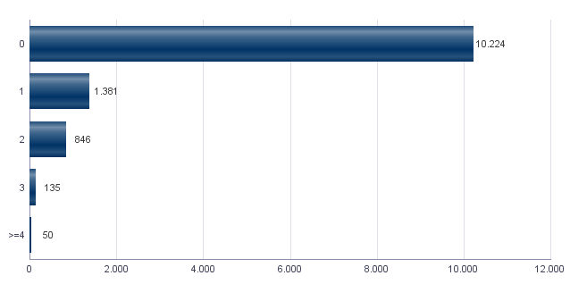

1.13. Número de hojas familiares según composición
1.13. Nombre de fulls familiars segons composició

Alguna persona de 0-15 | Alguna persona de 16-24 | Solamente / Solament de 0-24 | Alguna persona de 25-64 | Alguna persona >=65 | Solamente / Solament >=65 | Alguna persona >=80 | Solamente / Solament >=80
2,145 | 1,989 | 321 | 9,385 | 4,791 | 2,892 | 1,517 | 856

Fuente: Padrón Municipal de Habitantes a 1 de enero de 2023.
Font: Padró Municipal d'Habitants a 1 de gener de 2023
1.14. Indicadores demográficos del distrito |  |  | Indicadores demográficos de la ciudad
1.14. Indicadors demogràfics del districte |  |  | Indicadors demogràfics de la ciutat

Total |  |  | Total
Relación de masculinidad | 86.5 |  | Relación de masculinidad | 90.3
Edad media | 45.6 |  | Edad media | 44.8
Índice de envejecimiento | 202.7 |  | Índice de envejecimiento | 159.2
Índice de sobreenvejecimiento | 14.0 |  | Índice de sobreenvejecimiento | 15.7
Índice demográfico de dependencia | 54.4 |  | Índice demográfico de dependencia | 53.5
Índice de estructura de la población activa | 112.0 |  | Índice de estructura de la población activa | 131.5
Índice de reemplazamiento de la población en edad activa | 174.6 |  | Índice de reemplazamiento de la población en edad activa | 127.4
Razón de progresividad demográfica | 84.9 |  | Razón de progresividad demográfica | 83.2
Porcentaje de población extranjera | 13.3 |  | Porcentaje de población extranjera | 16.5

Fuente: Padrón Municipal de Habitantes. 01/01/2023 |  |  | Fuente: Padrón Municipal de Habitantes. 01/01/2023
Font: Padró Municipal d'Habitants. 01/01/2023 |  |  | Font: Padró Municipal d'Habitants. 01/01/2023
Edad media por distrito
Edat mitjana per districte

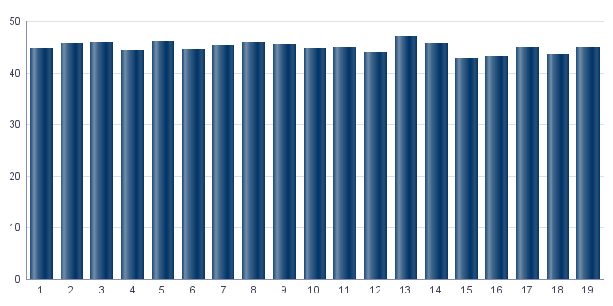

Índice de envejecimiento
Índex d'envelliment

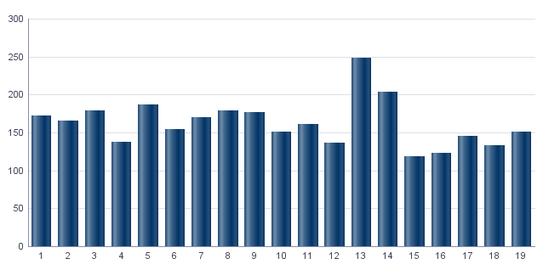

Porcentaje de población extranjera
Percentatge de població estrangera

MovPadrón
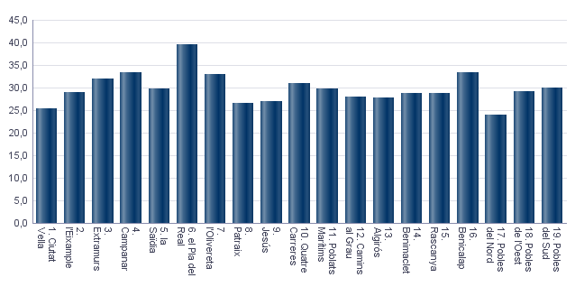
2. Movimientos en Padrón durante 2022 . Distrito 14. Benimaclet
2. Moviments al Padró durant 2022 . Districte 14. Benimaclet

2.1. Resumen de movimientos registrados en el Padrón Municipal
2.1. Resum de moviments registrats al Padró Municipal

 | Alta por inmigración | Alta por nacimiento | Alta por cambio de domicilio | Otras Altas | Total altas | Baja por emigración | Baja por defunción | Baja por cambio de domicilio | Otras Bajas | Total bajas
Total | 1,715 | 189 | 1,043 | 110 | 3,057 | 1,002 | 237 | 1,203 | 352 | 2,794
Hombres | 797 | 104 | 485 | 61 | 1,447 | 504 | 122 | 555 | 172 | 1,353
Mujeres | 918 | 85 | 558 | 49 | 1,610 | 498 | 115 | 648 | 180 | 1,441

Fuente: Padrón Municipal de Habitantes 2022
Font: Padró Municipal d'Habitants 2022
2.1.b Resumen crecimiento vegetativo, saldo intraurbano,saldo interurbano, saldo otros movimientos y saldo neto
2.1.b Resum creixement vegetatiu, saldo intraurbà, saldo interurbà, saldo altres moviments i saldo net

 | Crecimiento vegetativo / Creixement vegetatiu | Saldo Intraurbano / Intraurbà | Saldo Interurbano / Interurbà | Otros / Altres | Saldo Neto / Net

Total | -48 | -160 | 713 | -242 | 263
Hombres | -18 | -70 | 293 | -111 | 94
Mujeres | -30 | -90 | 420 | -131 | 169

Fuente: Padrón Municipal de Habitantes 2022
Font: Padró Municipal d'Habitants 2022
Saldo de movimientos registrados en el Padrón
Saldo de movimients registrats al Padró

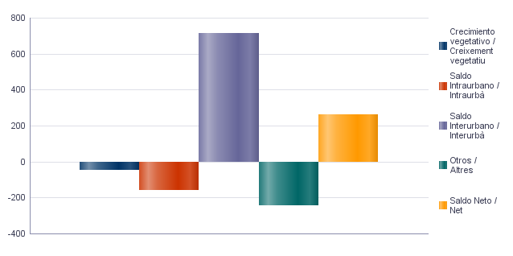

2.2. Indicadores demográficos |  |  | 2.2. Indicadores demográficos de la ciudad
2.2. Indicadors demogràfics |  |  | 2.2. Indicadors demogràfics de la ciutat

Total |  |  | Total
Tasa bruta de natalidad | 6.7 |  | Tasa bruta de natalidad | 6.7
Tasa bruta de inmigración intraurbana | 37.0 |  | Tasa bruta de inmigración intraurbana | 42.7
Tasa bruta de inmigración interurbana | 60.8 |  | Tasa bruta de inmigración interurbana | 62.4
Tasa bruta de mortalidad | 8.4 |  | Tasa bruta de mortalidad | 9.4
Tasa bruta de emigración intraurbana | 42.7 |  | Tasa bruta de emigración intraurbana | 42.7
Tasa bruta de emigración interurbana | 35.5 |  | Tasa bruta de emigración interurbana | 34.9
Tasa general de fecundidad | 28.8 |  | Tasa general de fecundidad | 29.9

Fuente: Padrón Municipal de Habitantes 2022 |  |  | Fuente: Padrón Municipal de Habitantes 2022
Font: Padró Municipal d'Habitants 2022 |  |  | Font: Padró Municipal d'Habitants 2022
Tasa general de fecundidad por distrito
Taxa general de fecunditat per districte

Censo
3. Censo de Población y Viviendas. 2011. Distrito 14. Benimaclet
3. Cens de Població i Habitatges. 2011. Districte 14. Benimaclet

3.1. Población de 16 y más años en viviendas principales según sexo y relación con la actividad económica
3.1. Població de 16 i més anys en habitatges principals segons sexe i relació amb l'activitat econòmica

 | Total |  | Activos |  | Ocupados a tiempo completo |  | Ocupados a tiempo parcial |  | Parados que han trebajado antes |  | Parados buscando su primer empleo |  | Inactivos
Hombres | 11,940 |  | 7,820 |  | 5,275 |  | 535 |  | 1,630 |  | 385 |  | 4,120
Mujeres | 13,605 |  | 7,840 |  | 4,225 |  | 1,205 |  | 2,070 |  | 340 |  | 5,765
Total | 25,545 |  | 15,660 |  | 9,500 |  | 1,735 |  | 3,700 |  | 725 |  | 9,885

Nota: Los datos se presentan redondeados a 0 y 5. Los datos marcados con * pueden contener errores elevados de muestreo.
Fuente: Censo de Población y Viviendas.
Nota: Les dades es presenten arredonides a 0 i 5. Les dades marcades amb * poden contenir errors elevats de mostreig.
Font: Cens de Població i Habitatges.
3.2. Población ocupada de 16 y más años en viviendas principales según sexo y actividad del establecimiento
3.2. Població ocupada de 16 i més anys en habitatges principals segons sexe i activitat de l'establiment

 | Total |  | Agricultura, ganadería y pesca |  | Industria |  | Construcción |  | Servicios
Hombres | 5,805 |  | 205 |  | 825 |  | 480 |  | 4,295
Mujeres | 5,425 |  | 95 | * | 350 |  | 70 | * | 4,910
Total | 11,235 |  | 300 |  | 1,175 |  | 550 |  | 9,210

Nota: Los datos se presentan redondeados a 0 y 5. Los datos marcados con * pueden contener errores elevados de muestreo.
Fuente: Censo de Población y Viviendas.
Nota: Les dades es presenten arredonides a 0 i 5. Les dades marcades amb * poden contenir errors elevats de mostreig.
Font: Cens de Població i Habitatges.
3.3. Población en viviendas principales de 16 y más años ocupada o parada que ha trabajado antes, según sexo y profesión
3.3. Població en habitatges principals de 16 i més anys ocupada o desocupada que ha treballat abans segons sexe i professió

 | Total |  | Ocupaciones militares |  | Dirección y gerencia |  | Técnicos y profesionales científicos e intelectuales |  | Técnicos y profesionales de soporte |  | Empleados de tipo administrativo
Hombres | 7,435 |  | 20 | * | 525 |  | 1,865 |  | 1,425 |  | 485
Mujeres | 7,495 |  | 0 | * | 160 | * | 2,125 |  | 700 |  | 1,270
Total | 14,935 |  | 20 | * | 685 |  | 3,990 |  | 2,125 |  | 1,755
 | Servicios de restauración, personales, protección y vendedores de los comercios |  | Trabajadores cualificados en la agricultura, ganadería y pesca |  | Artesanos y trabajadores cualificados de las industrias manufactureras, la construcción y la minería, excepto operadores de instalaciones y maquinaria |  | Operadores de instalaciones y maquinaría |  | Trabajadores no cualificados
Hombres | 875 |  | 70 | * | 1,000 |  | 545 |  | 630
Mujeres | 2,025 |  | 50 | * | 225 |  | 155 |  | 790
Total | 2,900 |  | 120 | * | 1,225 |  | 700 |  | 1,420

Nota: Los datos se presentan redondeados a 0 y 5. Los datos marcados con * pueden contener errores elevados de muestreo.
Fuente: Censo de Población y Viviendas.
Nota: Les dades es presenten arredonides a 0 i 5. Les dades marcades amb * poden contenir errors elevats de mostreig.
Font: Cens de Població i Habitatges.
Población en viviendas principales de 16 y más años ocupada o parada que ha trabajado antes según profesión
Població en habitatges principals de 16 i més anys ocupada o desocupada que ha treballat abans segons professió

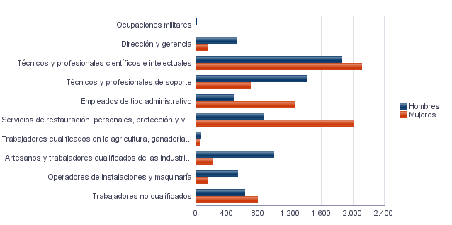

3.4. Población en viviendas principales de 16 y más años ocupada según sexo y situación profesional
3.4. Població en habitatges principals de 16 i més anys ocupada segons sexe i situació professional

 | Total |  | Empresario con personal |  | Empresario sin personal |  | Empleados fijos o indefinidos |  | Empleados eventuales |  | Ayuda familiar |  | Miembro de cooperativa
Hombres | 5,810 |  | 425 |  | 710 |  | 3,550 |  | 1,105 |  | 0 | * | 15 | *
Mujeres | 5,425 |  | 285 |  | 305 |  | 3,775 |  | 1,045 |  | 20 | * | 0 | *
Total | 11,235 |  | 710 |  | 1,015 |  | 7,330 |  | 2,150 |  | 20 | * | 15 | *

Nota: Los datos se presentan redondeados a 0 y 5. Los datos marcados con * pueden contener errores elevados de muestreo.
Fuente: Censo de Población y Viviendas.
Nota: Les dades es presenten arredonides a 0 i 5. Les dades marcades amb * poden contenir errors elevats de mostreig.
Font: Cens de Població i Habitatges.
3.5. Población en viviendas principales de 16 y más años según estado civil y sexo
3.5. Població en habitatges principals de 16 i més anys segons estat civil i sexe

 | Total |  | Solteros |  | Casados |  | Viudos |  | Separados |  | Divorciados
Hombres | 13,795 |  | 6,805 |  | 6,005 |  | 420 |  | 145 | * | 425
Mujeres | 15,440 |  | 6,495 |  | 5,985 |  | 1,605 |  | 660 |  | 700
Total | 29,240 |  | 13,300 |  | 11,990 |  | 2,025 |  | 800 |  | 1,125

Nota: Los datos se presentan redondeados a 0 y 5. Los datos marcados con * pueden contener errores elevados de muestreo.
Fuente: Censo de Población y Viviendas.
Nota: Les dades es presenten arredonides a 0 i 5. Les dades marcades amb * poden contenir errors elevats de mostreig.
Font: Cens de Població i Habitatges.
3.6. Mujeres en viviendas principales de 16 y más años según descendencia
3.6. Dones en habitatges principals de 16 i més anys segons descendència

Total |  | Sin hijos/as |  | Con hijos/as |  | 1 hijo/a |  | 2 hijos/as |  | 3 hijos/as |  | 4 o más hijos/as
13,605 |  | 5,210 |  | 8,400 |  | 2,240 |  | 3,895 |  | 1,495 |  | 770

Nota: Los datos se presentan redondeados a 0 y 5. Los datos marcados con * pueden contener errores elevados de muestreo.
Fuente: Censo de Población y Viviendas.
Nota: Les dades es presenten arredonides a 0 i 5. Les dades marcades amb * poden contenir errors elevats de mostreig.
Font: Cens de Població i Habitatges.

Vehículos
4. Parque de vehículos. 2023. Distrito 14. Benimaclet
4. Parc de vehicles. 2023. Districte 14. Benimaclet

4.1. Vehículos según tipo
4.1. Vehicles segons tipus

 | Vehículos | %
Total | 15,556 | 100.0%
Turismo | 11,968 | 76.9%
Camión | 513 | 3.3%
Tractor | 131 | 0.8%
Remolque | 123 | 0.8%
Motocicleta | 2,171 | 14.0%
Ciclomotor | 650 | 4.2%

Fuente: Impuesto de Vehículos de Tracción Mecánica a 01/01/2023.
Font: Impost de Vehicles de Tracció Mecànica a 01/01/2023.
Evolución de Vehículos
Evolució de Vehicles

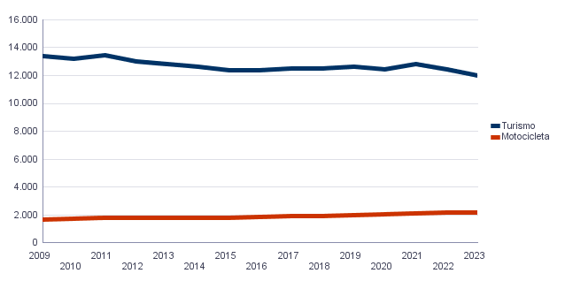

4.2. Turismos según potencia
4.2. Turismes segons potència

 | Turismos / Turismes
Total | 11,968
Menos de 8 CV | 864
De 8 a 11,99 CV | 6,198
De 12 a 15,99 CV | 4,353
De 16 CV a 19,99 CV | 455
De 20 CV y más | 98

Fuente: Impuesto de Vehículos de Tracción Mecánica a 01/01/2023.
Font: Impost de Vehicles de Tracció Mecànica a 01/01/2023.
Turismos según potencia
Turismes segons potència

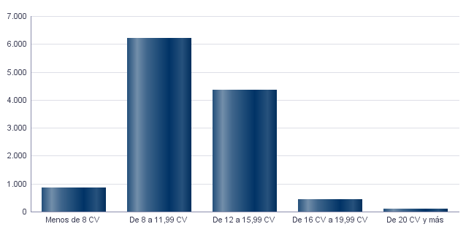

4.3. Turismos según tipo de propietario
4.3. Turismes segons tipus de propietari

 | Turismos / Turismes
Total | 11,968
Particulares | 11,380
Empresas y organizaciones | 588

Fuente: Impuesto de Vehículos de Tracción Mecánica a 01/01/2023.
Font: Impost de Vehicles de Tracció Mecànica a 01/01/2023.

Catastro
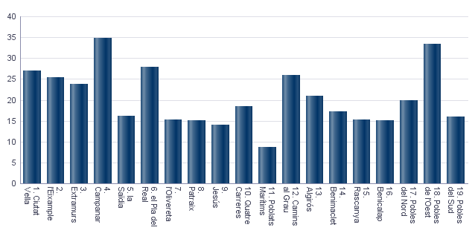
Seleccione Idioma |  | Seleccione año |  | Seleccione distrito
Castellano |  | 2023 |  | Ninguno

5. Catastro Inmobiliario Urbano a 01/01/2023 . Distrito 14. Benimaclet
5. Cadastre Immobiliari Urbà a 01/01/2023 . Districte 14. Benimaclet

5.1. Bienes Inmuebles según el año de antigüedad
5.1. Béns Immobles segons any d'antiguitat

Total | 1801-1900 | 1901-20 | 1921-40 | 1941-60 | 1961-80 | 1981-2000 | 2001-10 | 2011-20 | >2020
15,419 | 77 | 176 | 161 | 989 | 7,938 | 5,386 | 567 | 96 | 29

Fuente: Catastro de Bienes Inmuebles
Font: Cadastre de Béns Immobles
Bienes Inmuebles según el año de antigüedad
Béns Immobles segons any d'antiguitat

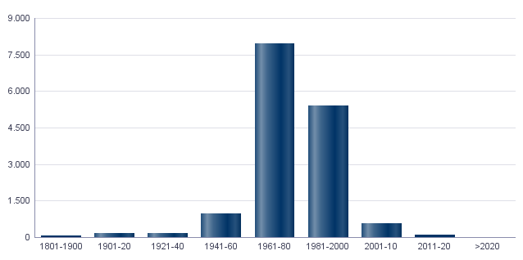

5.2. Bienes Inmuebles construidos después de 1800 según superficie construida
5.2. Béns Immobles construïts després de 1800 segons superfície construïda

Total | <=60 m² | 61-80 m² | 81-100 m² | 101-120 m² | 121-150 m² | 151-200 m² | >200 m² | Sup. construida media (m²)
15,419 | 423 | 2,820 | 3,252 | 5,540 | 2,323 | 782 | 279 | 106.8

Fuente: Catastro de Bienes Inmuebles
Font: Cadastre de Béns Immobles
5.3. Bienes Inmuebles construidos después de 1800 según valor catastral (en miles de euros)
5.3. Béns Immobles construïts després de 1800 segons valor cadastral (en milers d'euros)

Total | <=12 | 12-18 | 18-24 | 24-30 | 30-36 | 36-48 | 48-60 | 60-72 | >72 | No consta
15,419 | 158 | 1,173 | 1,476 | 1,960 | 1,323 | 3,546 | 2,395 | 1,855 | 1,523 | 10

Fuente: Catastro de Bienes Inmuebles
Font: Cadastre de Béns Immobles
5.4. Valores catastrales medios (suelo, construcción y total) para las bienes inmuebles posteriores a 1800
5.4. Valors cadastrals mitjans (sòl, construcció i total) per als béns immobles posteriors a 1800

Valor del suelo | Valor de la construcción | Valor total | Valor por m²
15,407.02€ | 29,527.23€ | 44,934.84€ | 420.84€

Fuente: Catastro de Bienes Inmuebles
Font: Cadastre de Béns Immobles
Valor catastral medio por bienes inmuebles
Valor cadastral mitjà per béns immobles

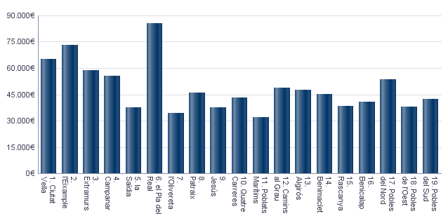

Valor catastral medio por metro cuadrado
Valor cadastral mitjà per metre quadrat

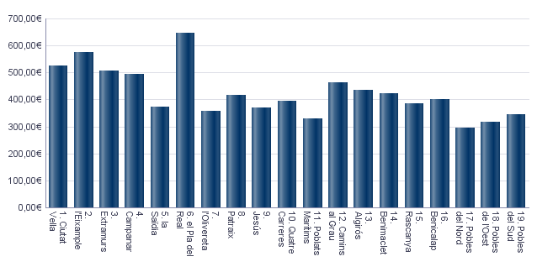

5.5. Superficie total de los aparcamientos y superficie por bien inmueble y turismo
5.5. Superfície total dels aparcaments i superfície per bé immoble i turisme

Superficie total aparcamientos (m²) | Superficie aparcamiento por vivienda | Superficie aparcamiento por turismo
208,051 | 13.49 | 17.25

Fuente: Catastro de Bienes Inmuebles
Font: Cadastre de Béns Immobles
Superficie media de aparcamientos por bien inmueble
Superfície mitjana d'aparcaments per bé immoble

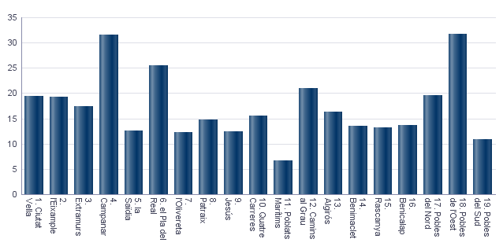

Superficie media de aparcamientos por turismo
Superfície mitjana d'aparcaments per turisme

Educación
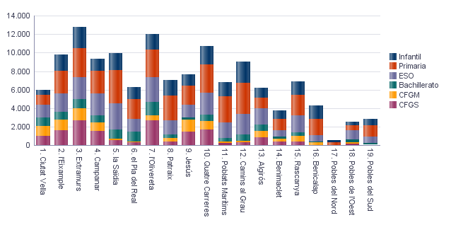
6. Equipamiento escolar. 2022 . Distrito 14. Benimaclet
6. Equipament escolar. 2022 . Districte 14. Benimaclet

Nota: Datos del curso que comienza en 2022.
Nota: Dades del curs que comença en 2022.

6.1 Educación preescolar e infantil
6.1. Eduació preescolar i infantil

 | Total | Público | Privado | Concertado
Centros | 12 | 2 | 8 | 2
Grupos | 62 | 15 | 38 | 9
Alumnos | 941 | 265 | 459 | 217

Nota: Datos provisionales de inicio de curso. No se incluyen los centros que cursan planes de estudios extranjeros.
Fuente: Conselleria de Cultura, Educación y Deporte. Oficina de Estadística. Ayuntamiento de València.
Nota: Dades provisionals d'inici de curs. No s'hi inclouen els centres que cursen plans d'estudis estrangers.
Font: Conselleria de Cultura, Educació i Esport. Oficina d'Estadística. Ajuntament de València.

6.2 Educación obligatoria
6.2. Educació obligatòria

 |  | Total | Público | Concertado/Privado
Primaria | Centros | 4 | 2 | 2
 | Grupos | 48 | 30 | 18
 | Alumnos | 1,182 | 715 | 467
ESO | Centros | 3 | 1 | 2
 | Grupos | 27 | 14 | 13
 | Alumnos | 701 | 342 | 359

Nota: Datos provisionales de inicio de curso. No se incluyen los centros que cursan planes de estudios extranjeros.
Fuente: Conselleria de Cultura, Educación y Deporte. Oficina de Estadística. Ayuntamiento de València.
Nota: Dades provisionals d'inici de curs. No s'hi inclouen els centres que cursen plans d'estudis estrangers.
Font: Conselleria de Cultura, Educació i Esport. Oficina d'Estadística. Ajuntament de València.

6.3 Educación postobligatoria
6.3. Educació postobligatòria

 |  | Total | Público | Privado | Concertado
Bachillerato | Centros | 2 | 1 |  | 1
 | Grupos | 8 | 4 |  | 4
 | Alumnos | 236 | 109 |  | 127
CFGM | Centros | 2 | 1 |  | 1
 | Grupos | 15 | 2 |  | 13
 | Alumnos | 294 | 51 |  | 243
CFGS | Centros | 3 |  | 2 | 1
 | Grupos | 21 |  | 11 | 10
 | Alumnos | 402 |  | 223 | 179

Nota: Datos provisionales de inicio de curso. No se incluyen los centros que cursan planes de estudios extranjeros.
Fuente: Conselleria de Cultura, Educación y Deporte. Oficina de Estadística. Ayuntamiento de València.
Nota: Dades provisionals d'inici de curs. No s'hi inclouen els centres que cursen plans d'estudis estrangers.
Font: Conselleria de Cultura, Educació i Esport. Oficina d'Estadística. Ajuntament de València.

Alumnado por nivel educativo y distrito
Alumnat per nivell educatiu i districte

ActEconom
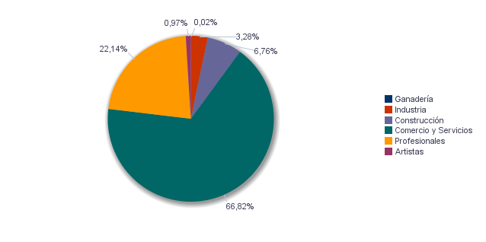
7. Censo de actividades económicas. 2023. Distrito 14. Benimaclet
7. Cens d'activitats econòmiques. 2023. Districte 14. Benimaclet

7.1. Actividades industriales según tipo
7.1. Activitats industrials seguns tipus

 | Total | Total
Suma Total | 132 | 100.0%
Energía y agua | 10 | 7.6%
Extracción y transformación de minerales no energéticos y productos derivados. Industria química | 2 | 1.5%
Industrias transformadoras de los metales. Mecánica de precisión | 39 | 29.5%
Otras industrias manufactureras | 81 | 61.4%

Fuente: Impuesto de Actividades Económicas. Oficina de Estadística. Ayuntamiento de València.
Font: Impost d'Activitats Econòmiques. Oficina d'Estadística. Ajuntament de València.
7.2. Actividades de comercio y servicios según tipo
7.2. Activitats de comerç i servicis segons tipus

 | Total | Total
Total | 2,577 | 100.0%
Comercio, Restaurantes y Hospedaje, Reparaciones | 1,023 | 39.7%
Transporte y Comunicaciones | 101 | 3.9%
Instituciones Financieras, Seguros, Servicios prestados a las empresas y alquileres | 898 | 34.8%
Otros servicios | 555 | 21.5%

Fuente: Impuesto de Actividades Económicas. Oficina de Estadística. Ayuntamiento de València.
Font: Impost d'Activitats Econòmiques. Oficina d'Estadística. Ajuntament de València.
7.3. Actividades profesionales según tipo
7.3. Activitats professionals segons tipus

 | Total | Total
Total | 997 | 100.0%
Profesionales de Agricultura, Ganadería, Caza, Silvicultura y Pesca | 18 | 1.8%
Profesionales de actividades propias de Energía y agua, Minería e Industria química | 2 | 0.2%
Profesionales de industrias de Aeronáutica, Comunicación y Mecánica de precisión | 13 | 1.3%
Profesionales de otras industrias manufactureras | 40 | 4.0%
Profesionales relacionados con la constucción | 113 | 11.3%
Profesionales relacionados con Comercio y Hostelería | 62 | 6.2%
Profesionales relacionados con Transporte y Comunicaciones | 1 | 0.1%
Profesionales relacionados con actividades Financieras, Jurídicas, Seguros y alquileres | 362 | 36.3%
Profesionales relacionados con Otros servicios | 386 | 38.7%

Fuente: Impuesto de Actividades Económicas. Oficina de Estadística. Ayuntamiento de València.
Font: Impost d'Activitats Econòmiques. Oficina d'Estadística. Ajuntament de València.
Actividades económicas del distrito
Activitats econòmiques del districte

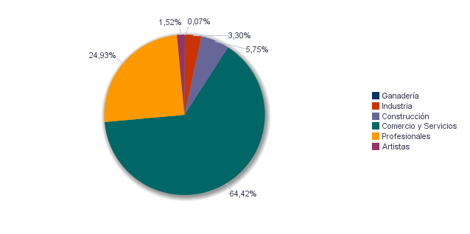

Actividades económicas de la ciudad
Activitats econòmiques de la ciutat

Elecciones
8.1. Elecciones Municipales 2023 . Distrito 14. Benimaclet | Seleccione Año
8.1. Eleccions Municipals 2023 . Districte 14. Benimaclet | 2023

8.1.1. Participación en las Elecciones Municipales 2023.
8.1.1. Participació a les Eleccions Municipals 2023.

Censo Electoral | Número de votos en blanco | Número de votos nulos | Número de votos total | Votos a Candidaturas | Abstención
21,494 | 141 | 142 | 16,132 | 15,849 | 5,362

Fuente: Ministerio del Interior. Datos Provisionales
Font: Ministeri de l'Interior. Dades Provisionals
Abstención en las Elecciones Municipales 2023
Abstenció a les Eleccions Municipals 2023

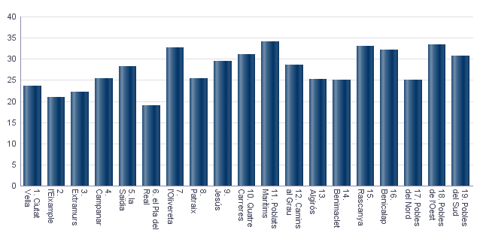

8.1.2. Votos a candidaturas en las Elecciones Municipales 2023.
8.1.2. Vots a candidatures a les Eleccions Municipals 2023.

 | Total
PARTIDO POPULAR | 5,257
COMPROMÍS PER VALÈNCIA: ACORD PER GUANYAR | 4,654
PARTIDO SOCIALISTA OBRERO ESPAÑOL | 2,962
VOX | 1,728
UNIDES PODEM-ESQUERRA UNIDA | 575
CIUDADANOS-PARTIDO DE LA CIUDADANIA | 335
PARTIDO ANIMALISTA CON EL MEDIO AMBIENTE (PACMA) | 141
VALENCIA UNIDA | 62
POR UN MUNDO MAS JUSTO | 37
ESCAÑOS EN BLANCO PARA DEJAR ESCAÑOS VACÍOS | 28
ESQUERRA REPUBLICANA DEL PAIS VALENCIÀ - ACORD MUNICIPAL | 21
PARTIDO COMUNISTA DE LOS PUEBLOS DE ESPAÑA | 18
VALENCIA DECIDIX | 16
ACTUANDO CONTIGO PARTIDO PARA LA SOCIEDAD | 11
FALANGE ESPAÑOLA DE LAS J.O.N.S. | 4

Fuente: Ministerio del Interior. Datos Provisionales
Font: Ministeri de l'Interior. Dades Provisionals
8.2. Elecciones Autonómicas 2023 . Distrito 14. Benimaclet | Seleccione Año
8.2. Eleccions Autonòmiques 2023 . Districte 14. Benimaclet | 2023

8.2.1. Participación en las Elecciones Autonómicas 2023.
8.2.1. Participació a les Eleccions Autonómicas 2023.

Censo Electoral | Número de votos en blanco | Número de votos nulos | Número de votos total | Votos a Candidaturas | Abstención
21,315 | 156 | 133 | 16,006 | 15,717 | 5,309

Fuente: Presidencia de la Generalitat Valenciana
Font: Presidència de la Generalitat Valenciana
Abstención en las Elecciones Autonómicas 2023
Abstenció a les Eleccions Autonòmiques 2023

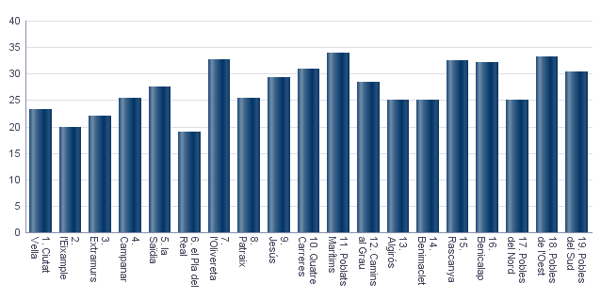

8.2.2. Votos a candidaturas en las Elecciones Autonómicas 2023.
8.2.2. Vots a candidatures a les Eleccions Autonòmiques 2023.

 | Total
PARTIDO POPULAR | 5,124
PARTIDO SOCIALISTA OBRERO ESPAÑOL | 3,761
COMPROMÍS: MÉS-INICIATIVA-VERDSEQUO | 3,203
VOX | 1,849
UNIDES PODEM-ESQUERRA UNIDA | 1,200
CIUDADANOS-PARTIDO DE LA CIUDADANIA | 271
PARTIDO ANIMALISTA CON EL MEDIO AMBIENTE | 146
ESCAÑOS EN BLANCO PARA DEJAR ESCAÑOS VACÍOS | 33
POR UN MUNDO MAS JUSTO | 27
DECIDIX | 22
COALICIÓ UNITS | 21
ESQUERRA REPUBLICANA DEL PAÍS VALENCIÀ | 21
RECORTES CERO | 14
PARTIDO COMUNISTA DE LOS PUEBLOS DE ESPAÑA | 13
ALIANZA POR EL COMERCIO Y LA VIVIENDA | 6
REPÚBLICA VALENCIANA / PARTIT VALENCIANISTE EUROPEU | 6

Fuente: Ministerio del Interior. Datos Provisionales
Font: Ministeri de l'Interior. Dades Provisionals
8.3. Elecciones Generales 2023 . Distrito 14. Benimaclet | Seleccione Año
8.3. Eleccions Generals 2023 . Districte 14. Benimaclet | 2023
 | Seleccione Mes
 | 7

8.3.1. Participación en las Elecciones Generales 2023.
8.3.1. Participació a les Eleccions Generals 2023.

Censo Electoral | Número de votos en blanco | Número de votos nulos | Número de votos total | Votos a Candidaturas | Abstención
21,311 | 116 | 147 | 16,857 | 16,594 | 4,454

Fuente: Ministerio del Interior. Datos Provisionales
Font: Ministeri de l'Interior. Dades Provisionals
Abstención en las Elecciones Generales 2023
Abstenció a les Eleccions Generals 2023

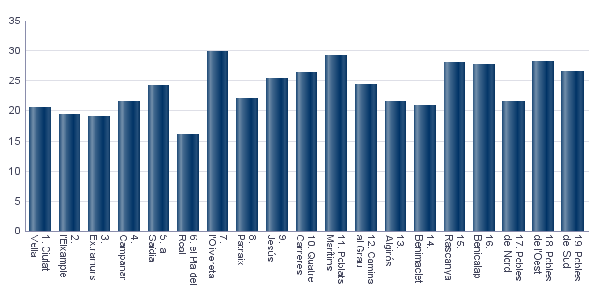

8.3.2. Votos a candidaturas en las Elecciones Generales 2023.
8.3.2. Vots a candidatures a les Eleccions Generals 2023.

 | Total
PARTIDO POPULAR | 5,499
PARTIDO SOCIALISTA OBRERO ESPAÑOL | 4,840
COMPROMÍS-SUMAR: SUMEM PER GUANYAR | 3,964
VOX | 2,060
PARTIDO ANIMALISTA CON EL MEDIO AMBIENTE | 111
POR UN MUNDO MÁS JUSTO | 33
FRENTE OBRERO | 30
RECORTES CERO | 24
CAMINANDO JUNTOS | 16
ESTAT VALENCIÀ DEL BENESTAR | 12
FALANGE ESPAÑOLA DE LAS JONS | 5

Fuente: Ministerio del Interior. Datos Provisionales
Font: Ministeri de l'Interior. Dades Provisionals

